hoja1
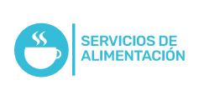
Plan Anual de Adquisiciones

Objeto | valor | código
Alimentación Eventos Internos | $ 1,000,000.00 | 90101604
Alimentación Para Reuniones Internas | $ 4,000,000.00 | 90101604
Prestación De Servicios | $ 44,400,012.00 | 86101705
Leasing Renovación Cctv Plaza Mayor | $ 450,000,000.00 | 46171622
Alimentos Y Bebidas Azucaradas | $ 45,150,000.00 | 93131608
Alimentación Para Eventos Internos (Turismo Mice) | $ 7,500,000.00 | 73131906; 93131608
Alimentación Para Eventos De Alianzas Y Coperación | $ 3,000,000.00 | 73131906

